プルリクエスト作成
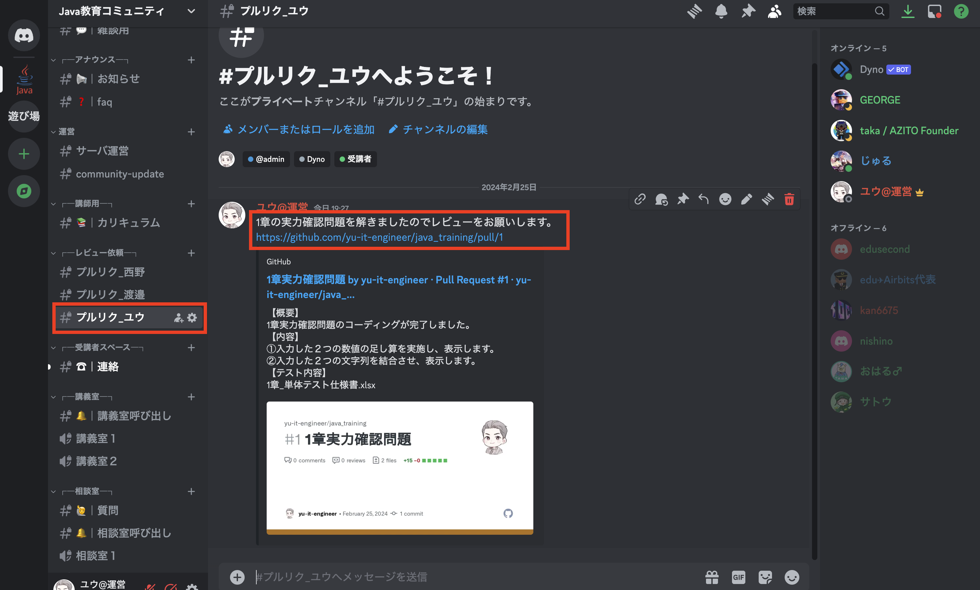
プルリクエスト作成

プルリクエストとは
 | コード作成後は必ず上司や顧客にレビューをしてもらう必要があります。
 | プルリクエストとは、作成したソースをmainブランチにマージする前にレビューしてもらうための機能です。
 | 現場でも作成するため本カリキュラムでも擬似的にプルリクエストをベースにレビューしてもらいましょう。

1. プルリクエスト作成
 | リポジトリのページからPull requests のタブを選択します。
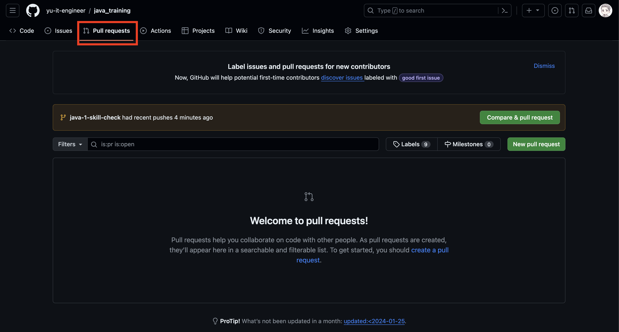

 | New pull request をクリックします。
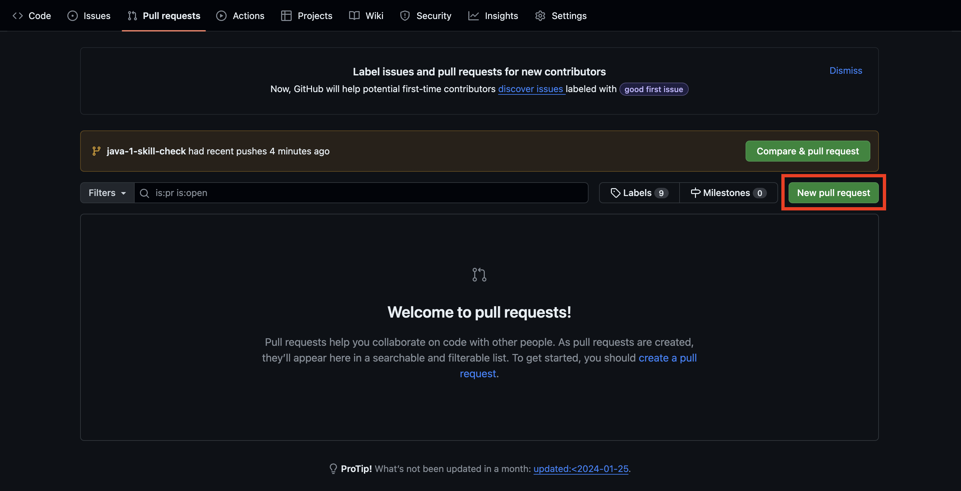

 | 以下図を参考に任意のブランチを選択します。
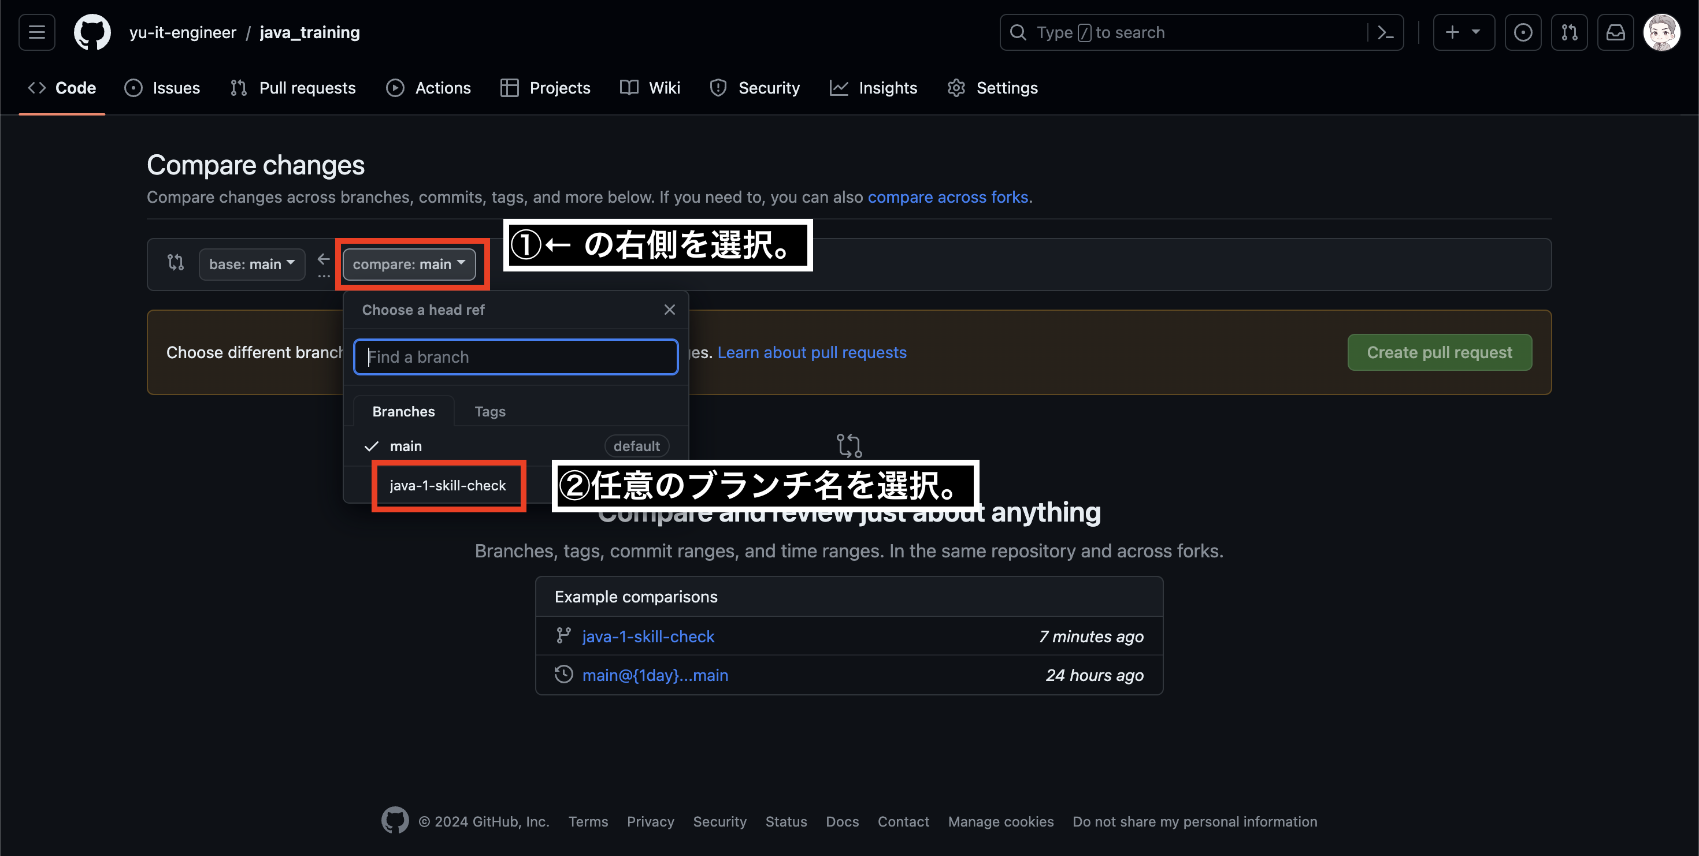

 | 以下に差分が表示されます。
 | 問題なければ Create pull request をクリックします。
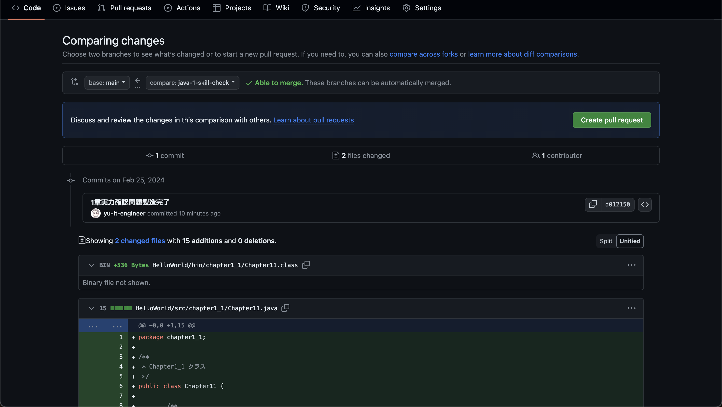

 | PRのタイトル、内容を記載します。
 | 実力確認問題でPRを作成している場合は以下を参考に記載しましょう。
 | ファイルはドラッグ&ドロップでアップロードできます。
 | 記載したら Create pull request をクリックしましょう。
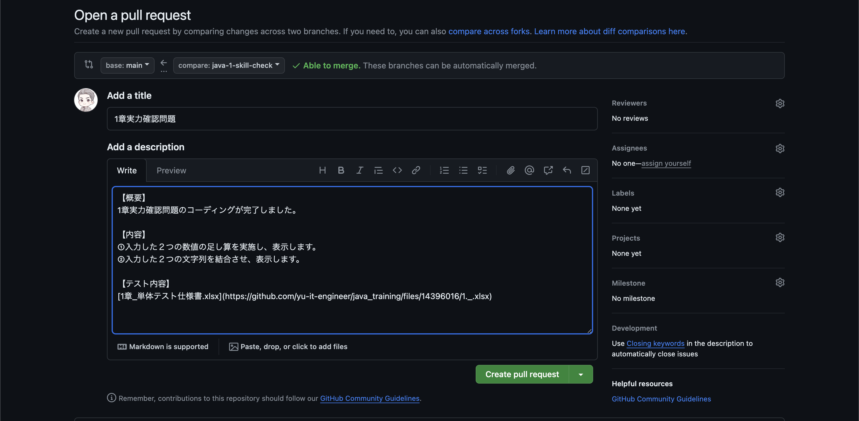

 | 実力確認問題が終わったら以下のようにディスコードでレビューを依頼しましょう。

